地方債現在高
 | 43. 地方債現在高（人口１人当たり）

 | 時点 2018(H30)年度（毎年） |  |  |  |  |  |  | 平 均 値 |  |  |  | 353,188
 | 単位 円 |  |  |  |  |  |  | 標準偏差 |  |  |  | 132,977
 | 市町村名 | 指標 | 順位 |  | #REF! | 備考 | 市町村名 | 指標 | 順位 |  | #REF! | 備考

 | 市町村平均 | 353,188 |  | － |  |  | 八街市 | 249,233 |  | 42
 | 千葉市 | 715,852 |  | 1 |  |  | 印西市 | 143,608 |  | 53
 | 銚子市 | 450,735 |  | 14 |  |  | 白井市 | 340,740 |  | 27
 | 市川市 | 114,263 |  | 54 |  |  | 富里市 | 324,127 |  | 31
 | 船橋市 | 283,531 |  | 35 |  |  | 南房総市 | 661,942 |  | 2
 | 館山市 | 367,332 |  | 24 |  |  | 匝瑳市 | 445,706 |  | 15
 | 木更津市 | 241,546 |  | 44 |  |  | 香取市 | 560,308 |  | 5
 | 松戸市 | 242,430 |  | 43 |  |  | 山武市 | 373,508 |  | 21
 | 野田市 | 298,193 |  | 33 |  |  | いすみ市 | 456,568 |  | 11
 | 茂原市 | 430,454 |  | 17 |  |  | 大網白里市 | 332,938 |  | 29
 | 成田市 | 370,335 |  | 22 |  |  | 酒々井町 | 255,457 |  | 40
 | 佐倉市 | 171,874 |  | 49 |  |  | 栄町 | 368,403 |  | 23
 | 東金市 | 385,103 |  | 20 |  |  | 神崎町 | 356,905 |  | 25
 | 旭市 | 456,083 |  | 12 |  |  | 多古町 | 284,007 |  | 34
 | 習志野市 | 280,388 |  | 36 |  |  | 東庄町 | 252,315 |  | 41
 | 柏市 | 210,648 |  | 48 |  |  | 九十九里町 | 496,610 |  | 8
 | 勝浦市 | 491,235 |  | 9 |  |  | 芝山町 | 338,741 |  | 28
 | 市原市 | 165,518 |  | 50 |  |  | 横芝光町 | 506,618 |  | 7
 | 流山市 | 266,047 |  | 38 |  |  | 一宮町 | 268,517 |  | 37
 | 八千代市 | 261,529 |  | 39 |  |  | 睦沢町 | 403,892 |  | 18
 | 我孫子市 | 235,840 |  | 46 |  |  | 長生村 | 331,758 |  | 30
 | 鴨川市 | 584,118 |  | 3 |  |  | 白子町 | 395,008 |  | 19
 | 鎌ケ谷市 | 344,615 |  | 26 |  |  | 長柄町 | 455,175 |  | 13
 | 君津市 | 156,882 |  | 51 |  |  | 長南町 | 521,743 |  | 6
 | 富津市 | 315,941 |  | 32 |  |  | 大多喜町 | 480,860 |  | 10
 | 浦安市 | 155,736 |  | 52 |  |  | 御宿町 | 439,857 |  | 16
 | 四街道市 | 226,116 |  | 47 |  |  | 鋸南町 | 564,665 |  | 4
 | 袖ケ浦市 | 240,593 |  | 45

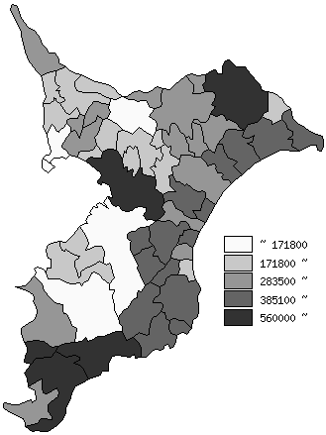
 | 市町村平均の推移
平成26年度 | 338954
平成27年度 | 347501
平成28年度 | 349753
平成29年度 | 349137
平成30年度 | 353188

《備 考》 ・資料出所 総務省「市町村別決算状況調」 ・算出方法 地方債現在高÷住民基本台帳人口(H31.1.1)

